상품제안서
배색 체크 머플러 / 체크 목도리 | 상품코드: F25198

 |  |  |  |  |  |  | 02-412-0044 | www.easy1.co.kr
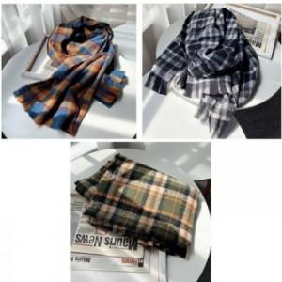

【상세/제작정보】

【인쇄/포장옵션】 | / 별도문의

【공급단가】 | 수량 | 200~ | 500~ | 1,000~ | 3,000~ | 5,000~
*VAT별도 | 단가 | 5,730원 | 5,520원 | 5,310원 | 5,100원 | 4,970원

【상품 URL】 | http://www.easy1.co.kr/src/goods_detail.php?gdno=25198

